CollectiveAccess
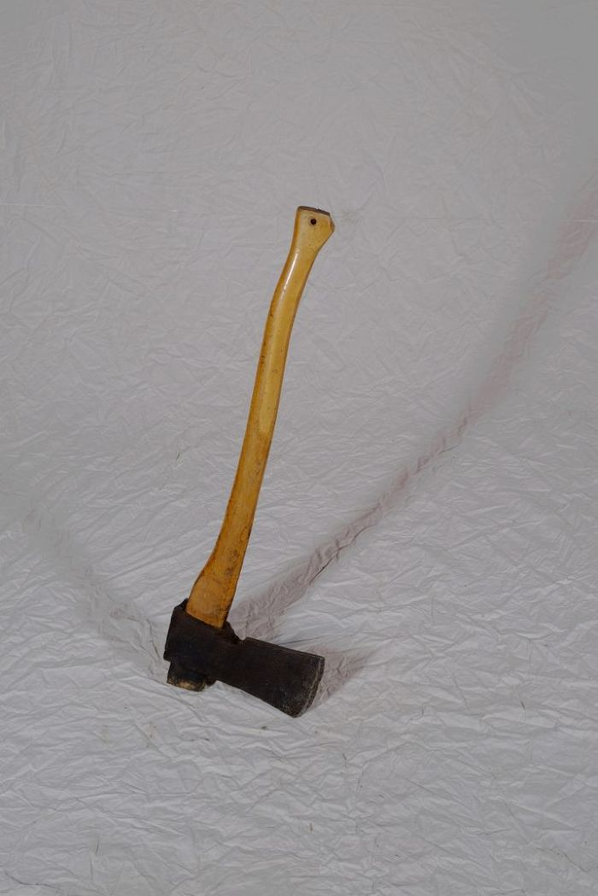
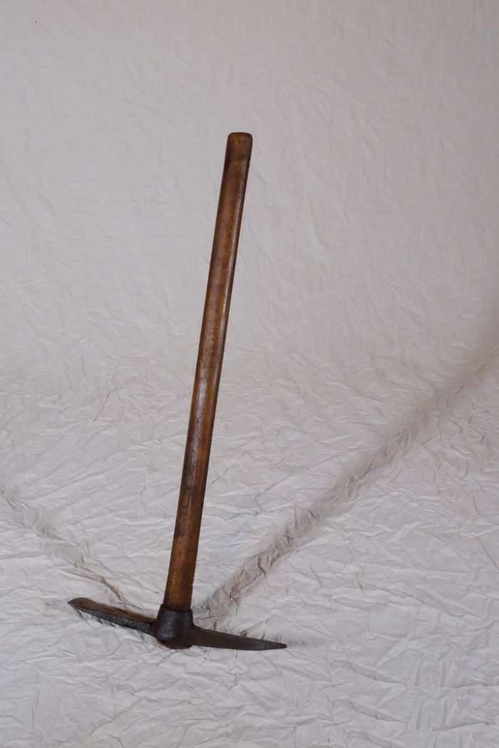
Image | Object | Description | Date
 | Holzaxt (A1207) | Die Holzaxt diente, neben weiteren Werkzeugen, zum Fällen von Bäumen, Behauen von Ästen und zum Spalten von Feuerholz.
 | Kreuzhacke (A1208) | Die Kreuzhacke wurde zur Bearbeitung und Auflockerung schwerer Böden, wie etwa steiniger Feldränder oder wurzelreicher Wald(rand)gebiete verwendet.
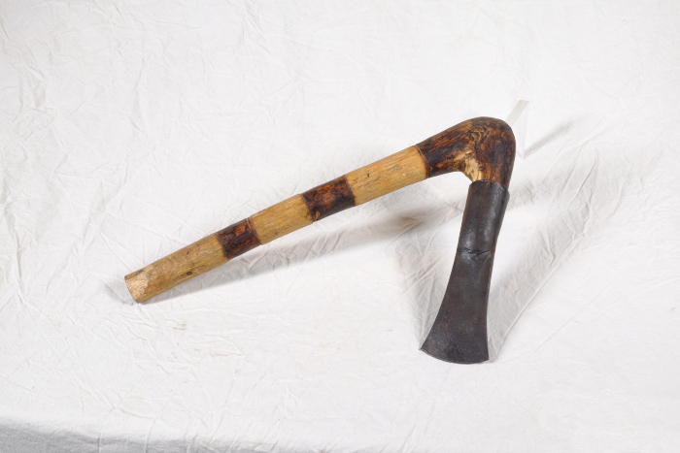 | Tüllenbeil (A1406) | Die Bezeichnung weißt bereits darauf hin, dass der Kopf dieses Beils mit Hilfe einer Tülle am Holm (Stiel) befestigt wurde. Besonders ist dabei, dass der Holm geknickt ist (Knieholm). Bei modernen Beilen wird hingegen ein gerader Holm in einem ovalen Loch in der Klinge befestigt. Diese Art der Befestigung ist bereits seit der späten Bronzezeit bekannt und war weit verbreitet.
 | Beil (G1016)

